关系图
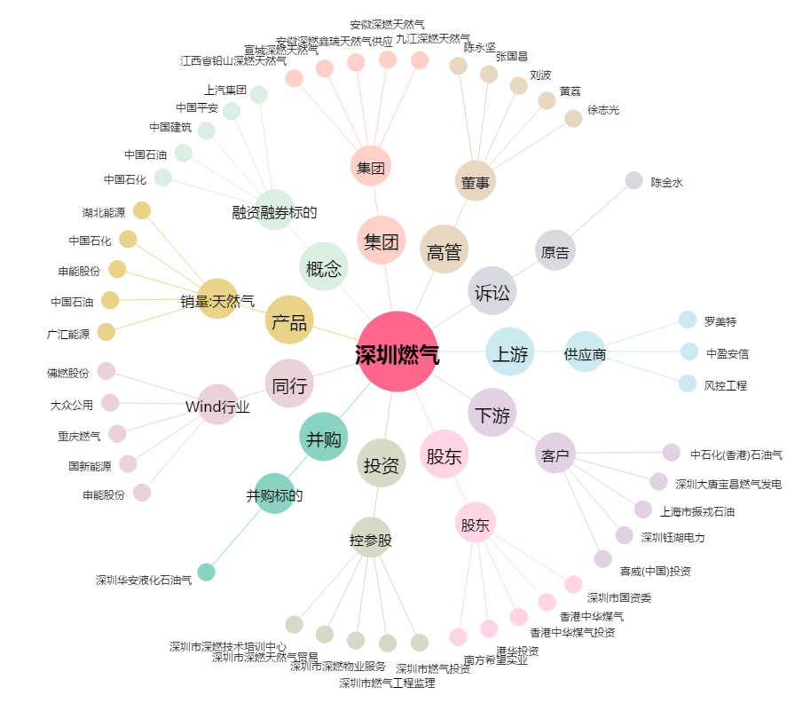
深圳燃气[601139.SH] - 关系概览图

